Workbook
$$x_{t}$$
$$a_{t}$$
$$b_{t}$$
$$s_{t}$$
$${\hat{x}}_{t}$$
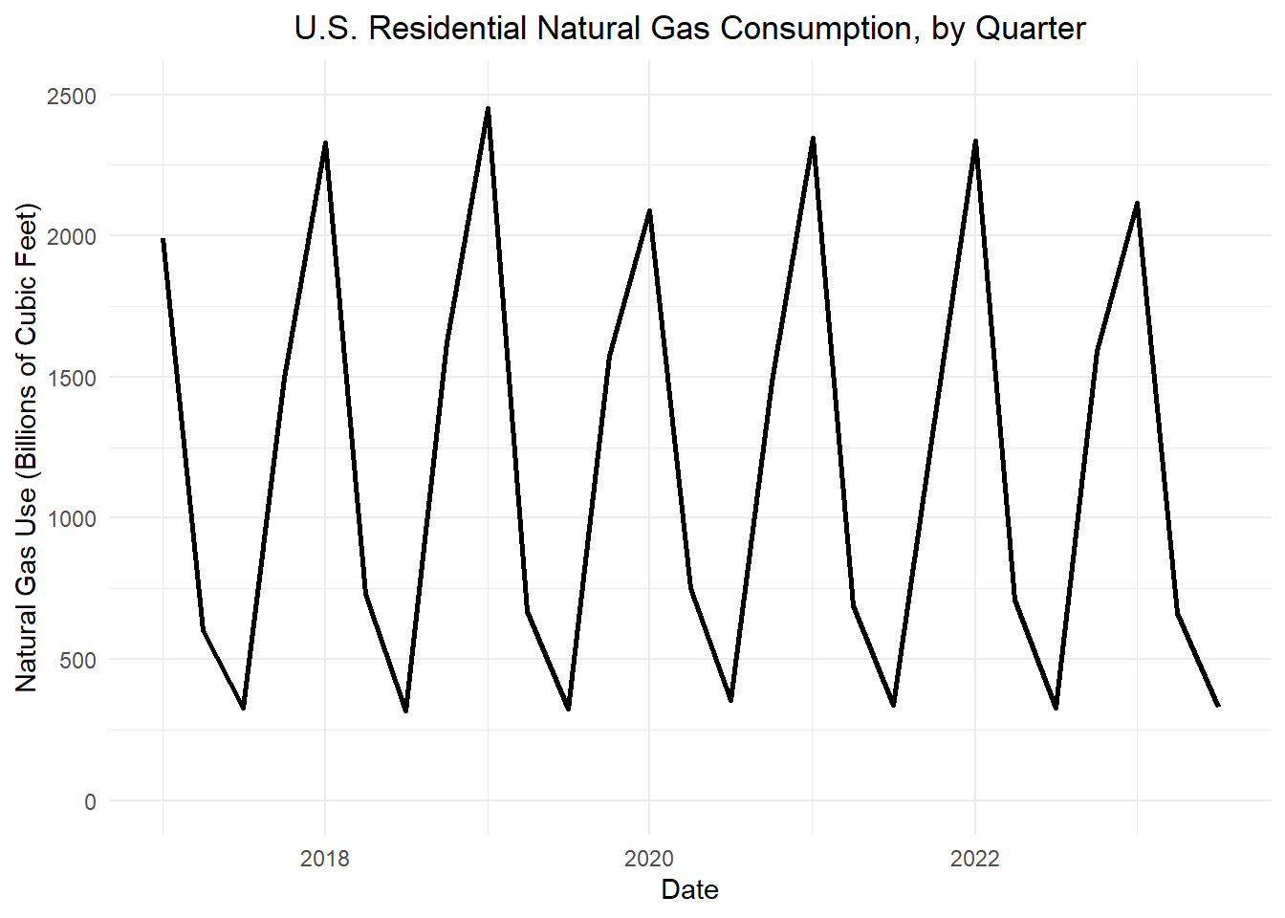
Table 1: Holt-Winters filter for the U.S. quarterly natural gas consumption (in Bcf)
Quarter | t
2016 Q1 | -3 | NA | NA | NA | 1000 | NA
2016 Q2 | -2 | NA | NA | NA | -1000 | NA
2016 Q3 | -1 | NA | NA | NA | -1000 | NA
2016 Q4 | 0 | NA | NA | NA | 1000 | NA
2017 Q1 | 1 | 1990 | _____ | _____ | _____ | _____
2017 Q2 | 2 | 603 | _____ | _____ | _____ | _____
2017 Q3 | 3 | 326 | _____ | _____ | _____ | _____
2017 Q4 | 4 | 1495 | _____ | _____ | _____ | _____
2018 Q1 | 5 | 2331 | 1508 | -58 | 805 | 2313
2018 Q2 | 6 | 729 | 1519 | -44 | -1012 | 507
2018 Q3 | 7 | 318 | 1464 | -46 | -1110 | 354
2018 Q4 | 8 | 1620 | 1301 | -69 | 693 | 1994
2019 Q1 | 9 | 2451 | 1315 | -52 | 871 | 2186
2019 Q2 | 10 | 670 | 1347 | -35 | -945 | 402
2019 Q3 | 11 | 323 | 1336 | -30 | -1091 | 245
2019 Q4 | 12 | 1573 | 1221 | -47 | 625 | 1846
2020 Q1 | 13 | 2089 | 1183 | -45 | 878 | 2061
2020 Q2 | 14 | 751 | 1250 | -23 | -856 | 394
2020 Q3 | 15 | 354 | 1271 | -14 | -1056 | 215
2020 Q4 | 16 | 1481 | 1177 | -30 | 561 | 1738
2021 Q1 | 17 | 2345 | 1211 | -17 | 929 | 2140
2021 Q2 | 18 | 690 | 1264 | -3 | -800 | 464
2021 Q3 | 19 | 338 | 1288 | 2 | -1035 | 253
2021 Q4 | 20 | 1344 | 1189 | -18 | 480 | 1669
2022 Q1 | 21 | 2337 | 1218 | -9 | 967 | 2185
2022 Q2 | 22 | 710 | 1269 | 3 | -752 | 517
2022 Q3 | 23 | 327 | 1290 | 7 | -1021 | 269
2022 Q4 | 24 | 1590 | 1260 | 0 | 450 | 1710
2023 Q1 | 25 | 2115 | 1238 | -4 | 949 | 2187
2023 Q2 | 26 | 663 | 1270 | 3 | -723 | _____
2023 Q3 | 27 | 329 | 1288 | 6 | -1021 | _____
2023 Q4 | 28 | NA | NA | NA | _____ | _____
2024 Q1 | 29 | NA | NA | NA | _____ | _____
2024 Q2 | 30 | NA | NA | NA | _____ | _____
2024 Q3 | 31 | NA | NA | NA | _____ | _____
2024 Q4 | 32 | NA | NA | NA | _____ | _____
2025 Q1 | 33 | NA | NA | NA | _____ | _____
2025 Q2 | 34 | NA | NA | NA | _____ | _____
2025 Q3 | 35 | NA | NA | NA | _____ | _____
2025 Q4 | 36 | NA | NA | NA | _____ | _____

